상품제안서
송월 샌드라벨 에센셜 호텔수건 150G 30수 + CM 3단 뉴폰지 우산 2매입 세트 | 상품코드: S47407

 |  |  |  |  |  |  | 02-713-8555 | www.synergygift.co.kr
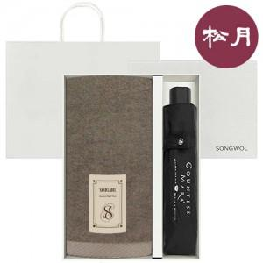

【상세/제작정보】 | <span style="font-size: 18.6667px;">※ 자수인쇄 글자 20자 기준(난이도, 크기, 글자수에 따라 비용 추가 변동 됩니다)</span><br>

【인쇄/포장옵션】 | [타올] 자수, [우산] 손잡이1도, [우산] 손잡이 DTF필름, [우산] 원단1도 / 포장지포장

【공급단가】 | 수량 | 20~ | 100~ | 300~ | 1,000~ | 3,000~
*VAT별도 | 단가 | 13,720원 | 13,290원 | 12,640원 | 12,320원 | 12,100원

【상품 URL】 | https://www.synergygift.co.kr:443/src/goods_detail.php?gdno=47407

